Poderes calorificos
PODER CALORIFICO SUPERIOR

Handbook
Gross Calorific value |  | Poder Calorifico grueso/superficial |  |  | PCS= Poder Calorifico Superior, Toscano

Phyllis2, HHV: High Heating Value

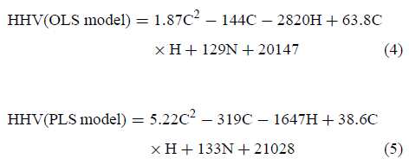
 |  |  |  |  |  | A. Friedll, E. Padouvas et al
Mass Fraction %
C | 46.800 |  | CGV= | 17.177774966 | MJ/Kg
H | 4.900 |  | HHVMilne= | 16.648131386 | MJ/Kg
N | 0.815 |  | HHV(OLS)= | 18421.24456 | kJ/Kg
S | 0.350 |  |  | 18.42124456 | MJ/Kg
O | 47.100 |  | HHV(PLS)= | 18421.642847 | kJ/Kg
ash | 4.100 |  |  | 18.421642847 | MJ/Kg
w | 10.800 |  | Mediana | 17.799509763 | MJ/Kg

PODER CALORIFICO INFERIOR

Handbook

NCV= | 14.104058732 | MJ/Kg
LHVMilne= | 13.631616659 | MJ/Kg
LHV(OLS)= | 15.21323361 | MJ/Kg
LHV(PLS)= | 15.213588882 | MJ/Kg
LHV= | 14.658646171 | MJ/Kg
 | 14658.646171

Calculo Aire
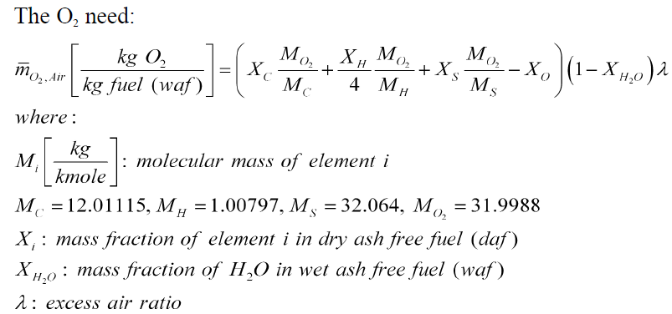
Masas Moleculares |  |  |  | Oxigeno necesario
MC | 12.01115 | 12.01115
MH | 1.00797 | 1.00797 |  | m_O2, air= | 3.4013314782 | [KgO2/Kg.combustible]
MS | 32.064 | 32.064
MO2 | 31.9988 | 31.9988
MN2 | 28.0134 | 28.0134
landa | 3.2642 | Calculado | 3.2642

Fraccion de masa
XC | 0.4680
XH | 0.0490
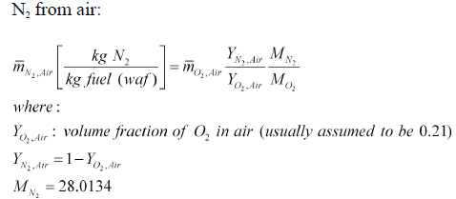
XN | 0.0081 |  |  | Nitrogeno del aire
XS | 0.0035 |  |  | m_N2, air= | 11.201827627 | [Kg N2/Kg.combustible]
XO | 0.4710
Xash | 0.0410
Xw | 0.1080 |  |  | Aire necesario

 |  |  |  | m_air= | 14.603159105 | [Kg.air/Kg.combustible]
Fraccion de volumen
YO2 | 0.21
YN2 | 0.79

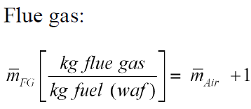
 |  |  |  | Gases de combustion

 |  |  |  | m_FG= | 15.603159105 | [Kg gases/Kg combustible]

TempAdiabatica
Temperatura Adiabatica

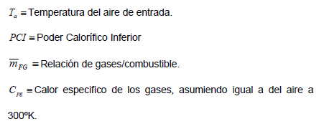
 |  | oC | K
 | Ta | 25 | 298.15

 | C_pg | 1.207 | [KJ/Kg.K]
 |  | 1.007
 |  | K | oC
Temp Adiabatica | NCV | 1047.051 | 773.901
 | LHVMilne | 1021.965 | 748.815
 | LHV(OLS) | 1105.946 | 832.796
 | LHV(PLS) | 1105.965 | 832.815
 | mediana | 1076.498 | 803.348
La temperatura adiabatica debe ser menor a la temperatura de ablandamiento para evitar fundicion de cenizas

 | TAblandamiento= | 953.33873874

Calculos de gases
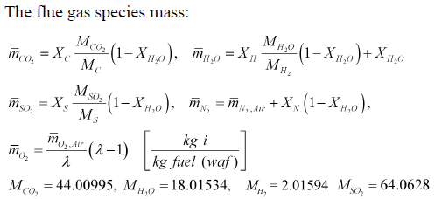
Masa de las especies de los gases

mCO2 | 1.5295968902 | [Kg CO2/Kg combustible]
mH20 | 0.49859420455 | [Kg H2O/Kg combustible]
mSO2 | 0.0062376516218 | [Kg SO2/Kg combustible]
mN2 | 11.209093607 | [Kg N2/Kg combustible]
mO2 | 2.3593207318 | [Kg O2/Kg combustible]
 | 15.602843085

Masas molares

MCO2 | 44.0100
MH20 | 18.0153
MSO2 | 64.0628
MH2 | 2.0159

Fraccion de masa

XCO2 | 0.09803
XH20 | 0.03196
XSO2 | 0.00040
XN2 | 0.71840
XO2 | 0.15121

Fracciones de volumen

Xi/Mi | 0.034377964322

YCO2 | 0.064795108193
YH20 | 0.051596574034
YSO2 | 0.00018152284995
YN2 | 0.7459689931
YO2 | 0.13745780183

Masa Molecular

MFG | 29.088400658 | [Kg/Kmole]

Calculos adicionales
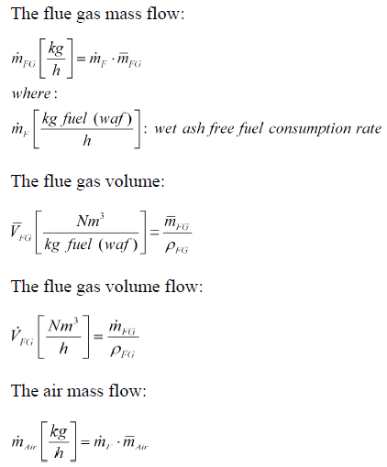
Flujo masico de los gases

mpFG | 140.42843195 | [Kg/h]
 | 0.039007897763 | [Kg/s]

Volmen del gas

VFG | 49.638157467 | [Nm3/Kg combustible]

Flujo volumetrico del gas

VPFG | 446.7434172 | [Nm3/h]
 | 0.12409539367 | [Nm3/s]
Flujo masico del aire

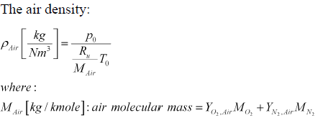
mpair | 131.42843195 | [Kg/h]
 | 0.036507897763 | [Kg/s]
Densidad del aire

p0= | 101325 | [Pa]
To= | 298.15 | [K]
Ru= | 8314.32 | [J/kmole.K]
Mair= | 28.850334 | [Kg/kmole]
rhoair= | 1.1792500641 | [Kg/m3]

Flujo volumetrico del aire

Vpair | 111.45085842 | [Nm3/h]
 | 0.030958571785 | [Nm3/s]

Errores
 | PARAMETROS TEORICOS VS FUELSIM
 | Temperatura oC | Aire/combustible |  | Tiempo
$$T_{adiabatica llama [^{o}C]}$$
$${\overline{m}}_{air}$$
$$λ$$
$$t_{r}[seg]$$
Teorico | 803.348 | 14.603 | 3.264 | 0.053
FUELSIM | 805.650 | 14.279 | 3.140 | 0.093
%Error | 0.286 | 2.270 | 3.955 | 42.682

Ecuaciones tornillo
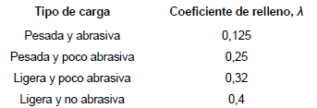
Paso | p | 0.02 | [m] | Desconocido
Coef. Relleno | LandaT | 0.4 | Adimensional | Material ligero y no abrasivo
Densidad cisco | rhocisco | 1323 | [kg/m3] | a 26 grados celsius
 |  | 323 | [Kg/m3] | bruta
Inclinacion | i | 0.65 | Adimensional | inclinacion de 18 grados
# polos | Pm | 8 | Adimensional | Desconocido
Frecuencia | f | 0.9 | 1/s | Senal de control

Diametro Tornilo, haspas, externo | DT | 0.05 | [m] | Desconocido
Diametro eje | DE | 0.015 | [m] | Desconocido
 |  | 0.053305765867

Flujo masico= | 0.0014893 | [Kg/s]
 | 5.3613502096 | [Kg/h]

$$\dot{m_{f}}=\frac{π∗{\left(D_{T}^{ }−D_{E}^{ }\right)}^{2}∗p∗λ∗f∗ρ∗i}{2∗P_{m}}$$

Coef. ho
Reynolds para flujo externo

rho air | 1.1792500641 | [kg/m3]
De | 0.0254 | [m]
miu | 0.000039485 | [Pa.s]

Re= | 6407.0057754
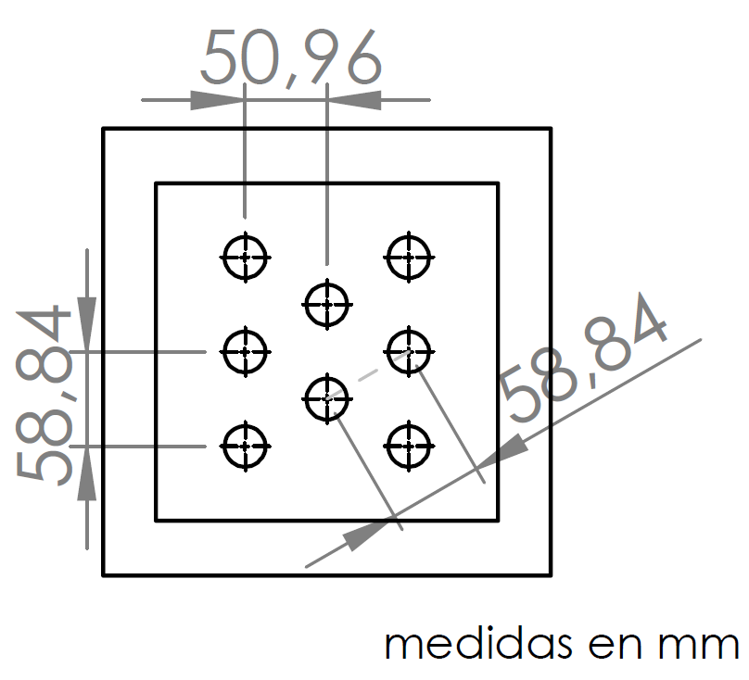

Velocidad maxima

Velair= | 4.8 | [m/s]
ST= | 0.05884 | [m] | Xt/Xl= | 1.1546310832

vmax= | 8.4459330144 | [m/s]

# Nusselt | usando la correlacion de Zhukaukas

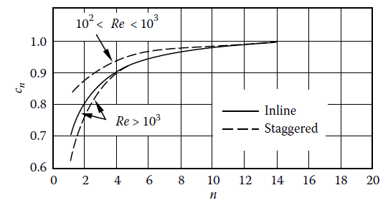
c= | 0.2
m= | 0.63
cn= | 0.85
Prw= | 0.706
Prb= | 0.72
Nu | 44.667779744
Nub | 51.256277256

Coeficiente de conveccion externo ho

Kaire= | 0.02675

ho= | 53.980528213 | [W/m2]
$$h_{x}=\frac{N_{u}k}{d}$$

Th2
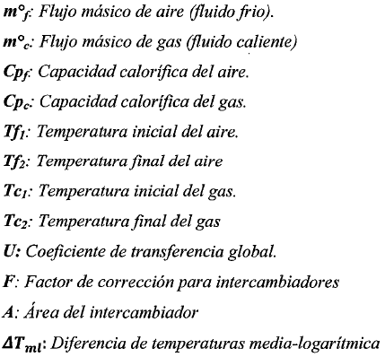
Th1 | 1076.4984321 | [k] | 803.3484321
Tc1 | 298.15 | [k]
Tc2 | 323.15 | [k]

Cpair | 1037 | [J/Kg.K]
Cpgas | 1207 | [J/Kg.K]

$$∆T_{lm,cf}=\frac{\left(T_{h2}−T_{c1}\right)−(T_{h1}−T_{c2})}{ln⁡[(T_{h2}−T_{c1})/(T_{h1}−T_{c2})]}$$
mpair | 131.42843195 | [Kg/h]
 | 0.036507897763 | [Kg/s]
mpgas | 140.42843195 | [Kg/h] | 4.0000
 | 0.039007897763 | [Kg/s] | 561.71372778

Th2= | 1056.3961309 | [k]
 | 783.24613094 | [C]

DeltaT | 755.79463669 | [k]

F
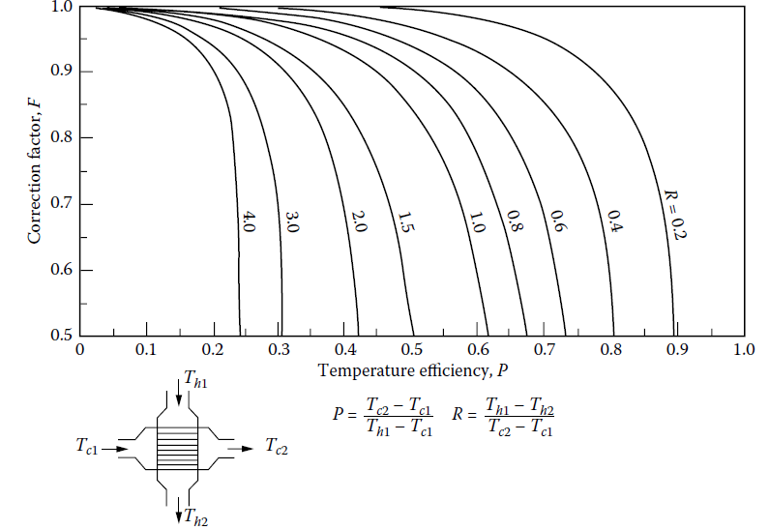
P | 0.03211929127
R | 0.80409204623

F= | 0.9

Coef. hi
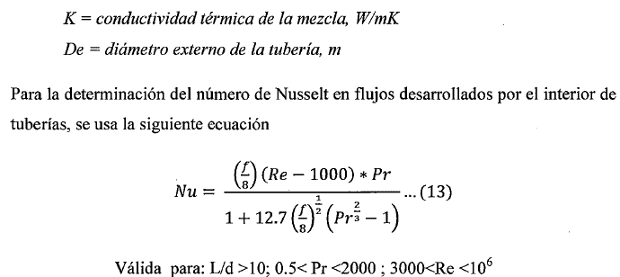
miugases | 0.000037 | N/s.m2
Pr | 0.72
Rho | 0.31433799926 | [Kg/m3]

Reynolds

Di | 0.0234 | [m]
VPFG | 0.12409539367 | [m3/s]
N | 8 | numero de tubos

L/D | 17.094017094 | >10

Vel | 36.069828543 | [m/s]

Re | 7170.5933802

f | 0.034339843269

Nu | 22.802385827

Kgases | 0.02675 | [W/m.K]
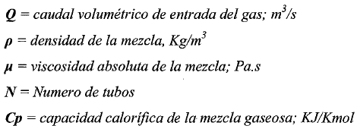
hi= | 26.066829952 | [w/m2]

U&Q
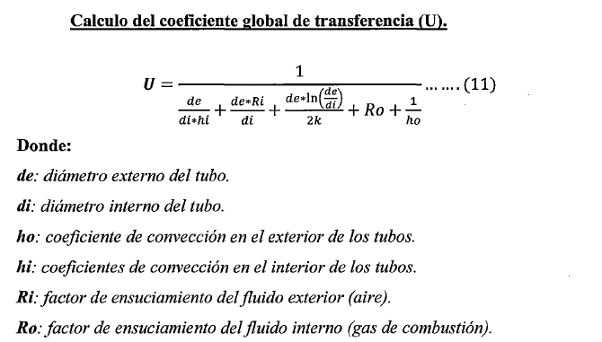
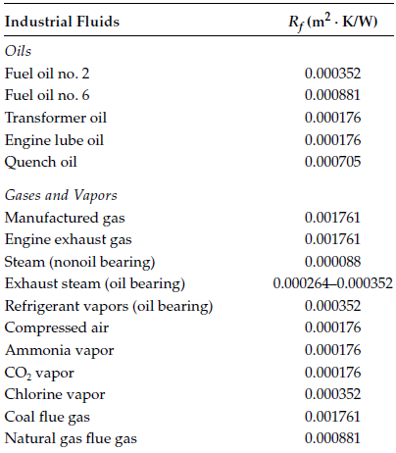
A | 0.03 | [m2]
De | 0.0254 | [m]
Di | 0.0234 | [m]

Rfi | 0.000176 | [m2.k/W]
Rfo | 0.0001 | [m2.k/W]

kacero= | 60.5 | [W/m.K]

U= | 16.535684409 | [W/m2.K]

Q | 337.43470294 | W

Cpair | 1037 | [J/Kg.K]
mpair | 131.42843195 | [Kg/h]
 | 0.036507897763 | [Kg/s]

Qair | 946.46724949 | W

NUT
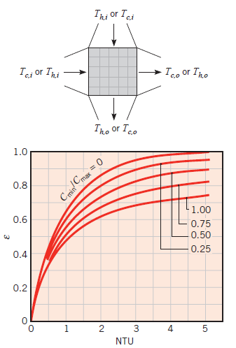
Th1 | 1076.4984321 | [k] | Cc | 37.85868998 | [W/K] | Cmín
Tc1 | 298.15 | [k] | Ch | 47.082532599 | [W/K]
Tc2 | 323.15 | [k]
 |  |  | Cmín/Cmáx | 0.80409204623
Cpair | 1037 | [J/Kg.K]
Cpgas | 1207 | [J/Kg.K] | NUT | 0.013103214415

mpair | 131.42843195 | [Kg/h] | qmáx | 29467.251987 | [W]
 | 0.036507897763 | [Kg/s]
mpgas | 140.42843195 | [Kg/h] | ԑ | 0.1 | De la gráfica
 | 0.039007897763 | [Kg/s]
 |  |  | q | 2946.7251987 | [W]

Th2= | 1056.3961309 | [k]
 | 783.24613094 | [C] | Th,o | 1013.9120538 | [K]

U | 16.535684409 | [W/m2.K]
A | 0.03 | [m2]
 |  |  | Tc,o | 375.98484321 | [K]

